Mapa de Ubicación LP-060-2020
DIRECCIÓN DE PROGRAMAS Y PRESUPUESTOS
SOLICITUD PARA LA ELABORACIÓN DE FICHAS SIPRO
FECHA DE ENTREGA: ___________________________________________
RECIBIDO POR LA DIRECCIÓN DE PROGRAMAS Y PRESUPUESTOS:

FECHA: _______________________ HORA: ______________ PERSONA QUIEN RECIBE: ________________________________________

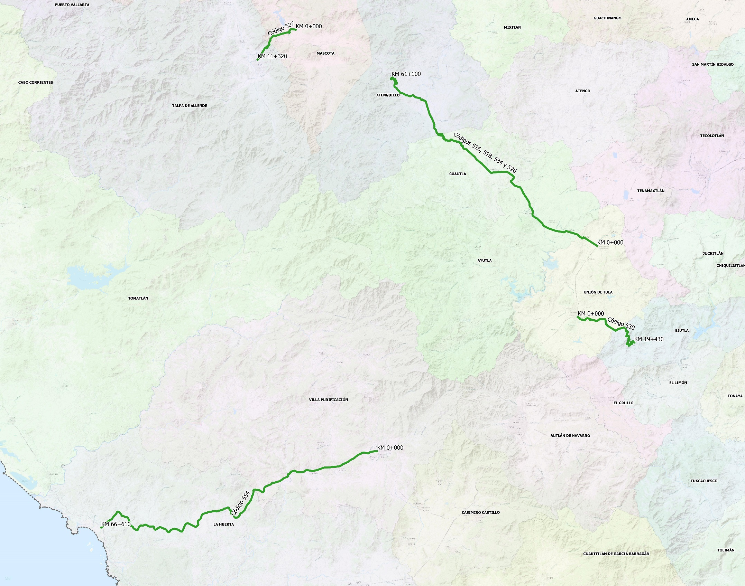
SISTEMA DE INFORMACIÓN DE PROYECTOS (SIPRO)

Códigos 516, 518, 534 y 526 del Km 0+000 al Km 61+100
COORDENADAS INICIO : | LATITUD: | 20.071726°
 | LONGITUD: | -104.228349°

COORDENADAS FIN : | LATITUD: | 20.361781°
 | LONGITUD: | -104.586700°

Código 527 del Km 0+000 al Km 11+320
COORDENADAS INICIO : | LATITUD: | 20.443739°
 | LONGITUD: | -104.753728°

COORDENADAS FIN : | LATITUD: | 20.392399°
 | LONGITUD: | -104.819892°

Código 554 del Km 0+000 al Km 66+610
COORDENADAS INICIO : | LATITUD: | 19.718371°
 | LONGITUD: | -104.611865°

COORDENADAS FIN : | LATITUD: | 19.586711°
 | LONGITUD: | -105.092464°

Código 530 del Km 0+000 al Km 19+430
COORDENADAS INICIO : | LATITUD: | 19.949241°
 | LONGITUD: | -104.262038°

COORDENADAS FIN : | LATITUD: | 19.905288°
 | LONGITUD: | -104.163529°

